トップページ（ホーム）
ロゴ
プロフィール画像
ログインユーザー

ホーム
トレーニング記録
進捗管理
プロフィール
ログアウト
種目登録

今日のトレーニング記録

ベンチプレス
重量：６０ｋｇ
回数：１０回
セット：３セット

過去のトレーニング記録

カレンダーを表示し、日付のリンクから当時の記録を表示する

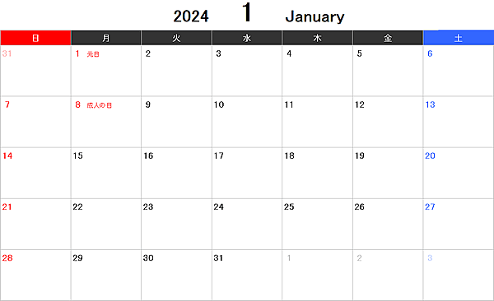

トレーニング記録を追加する

© 2024 KazuhikoDemura. All Rights Reserved. | Privacy Policy | Terms of Service

ログイン
ロゴ
ログイン

ユーザー名

パスワード

ログイン
新規登録

© 2024 KazuhikoDemura. All Rights Reserved. | Privacy Policy | Terms of Service

新規登録
ロゴ
ユーザー登録

モーダルウィンドウ

ユーザー名
ユーザー名
hoge

メールアドレス
メールアドレス
hoge@hoge.com

パスワード
パスワード
*************

パスワードの確認
姓
hoge

姓
名
hoge

名
年齢
1 ~ 999

年齢
性別
hoge

性別
体重（kg）
123.45

体重（kg）
身長（cm）
123.45

身長（cm）
プロフィール画像
プロフィール画像

プロフィール画像
ファイルを選択

登録します よろしいですか？
確認
キャンセル
登録
キャンセル

© 2024 KazuhikoDemura. All Rights Reserved. | Privacy Policy | Terms of Service

プロフィール
ロゴ
プロフィール管理

モーダルウィンドウ
パスワード
パスワードの確認
保存
キャンセル
ユーザー名
編集

メールアドレス
編集

パスワード
**************
編集

姓
編集

名
編集

年齢
編集

性別
編集

体重（kg）
編集

身長（cm）
編集

プロフィール画像
プロフィール画像

ファイルを選択

保存
キャンセル

© 2024 KazuhikoDemura. All Rights Reserved. | Privacy Policy | Terms of Service

種目登録
ロゴ
© 2024 KazuhikoDemura. All Rights Reserved. | Privacy Policy | Terms of Service
トレーニング種目登録
メールアドレス
ユーザー名
パスワード
パスワードの確認
姓
名
年齢
性別
体重（kg）
身長（cm）
プロフィール画像
ファイルを選択
登録
キャンセル

